Осн. факторы огр. строит. деят.
К содержанию
Основные факторы, ограничивающие производственную деятельность строительных организации
 | в процентах
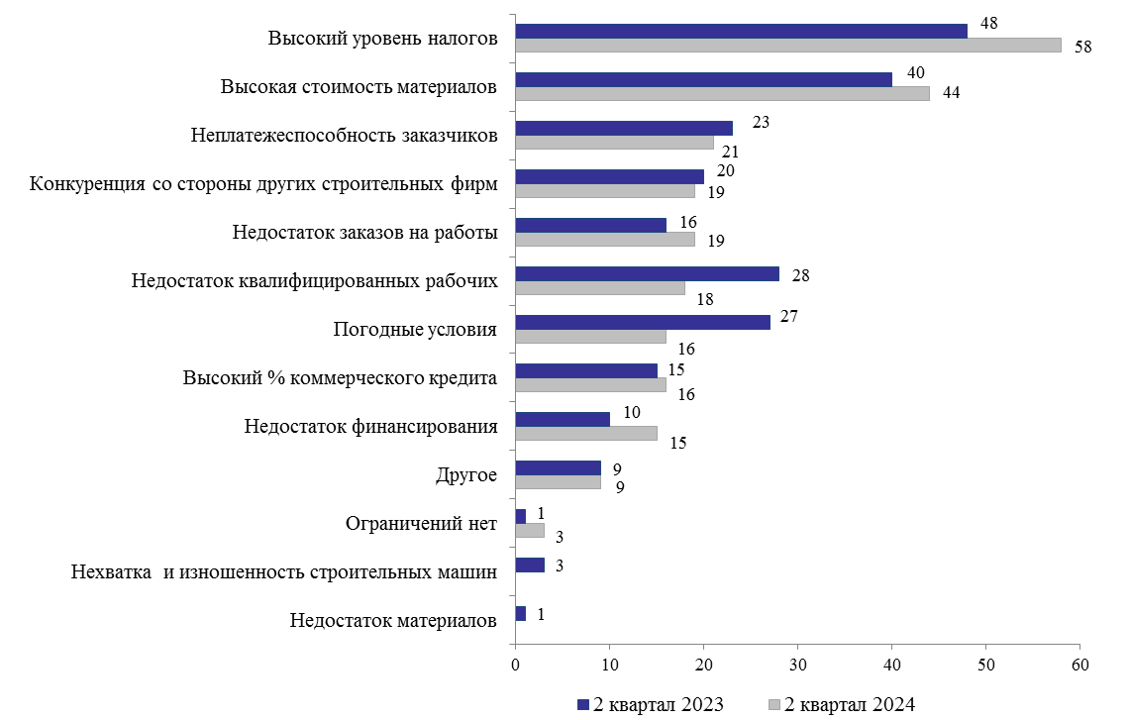

 | #ССЫЛКА! | #ССЫЛКА! | #ССЫЛКА! | #ССЫЛКА!
0 | 0 | 0 | 0 | 0
0 | 0 | 0 | 0 | 0
0 | 0 | 0 | 0 | 0
0 | 0 | 0 | 0 | 0
0 | 0 | 0 | 0 | 0
0 | 0 | 0 | 0 | 0
0 | 0 | 0 | 0 | 0
0 | 0 | 0 | 0 | 0
0 | 0 | 0 | 0 | 0
0 | 0 | 0 | 0 | 0
0 | 0 | 0 | 0 | 0
0 | 0 | 0 | 0 | 0
0 | 0 | 0 | 0 | 0

